A-3
TITULO

 | Proyecto
 | Coach
 | Equipo
 | Area
¿Por qué estamos hablando de este problema?
1. ANTECEDENTES :
¿Cuál es la propuesta para alcanzar el estado deseado?
¿Cómo afectan tus medidas propuestas la causa raíz para alcanzar los objetivos?
5. MEJORA PROPUESTA :

¿Cómo estamos hoy en día?
¿Cuál es el problema?
2. SITUACIÓN ACTUAL :

¿Qué actividades serán requeridas para la implementación y quien será responsable de qué y cuándo?
¿Cuáles son los indicadores de desempeño o progreso?
6. PLAN (BENEFICIOS ESPERADOS Y RECURSOS) :

¿Qué resultados específicos se requieren?
Establece una meta u objetivo claro para la situación.
3. METAS Y OBJETIVOS (Y) :

¿Cuál es la causa raíz del problema?
Selecciona la herramienta más simple para que muestre claramente la causa raíz del problema.
4. ANÁLISIS DE CAUSA RAÍZ (x) :

¿Qué problemas pueden ser anticipados?
Asegurar el proceso PDCA.
Capturar y compartir lo aprendido.
7. SEGUIMIENTO (CONTROL) :

lin

Swim Lane
Swim Lane
 | Area:
 | Proceso: |  |  |  |  |  |  |  |  |  |  |  |  |  |  |  |  |  |  |  |  |  |  |  | Dueño de proceso: XXXXX XXXXXX |  | Version 1.0 | 2024-11-17
Área 1
INSTALAR
INICIO
Instalación de VS code en laptop
#1
Instalación de Git en laptop y dar aceptar a todo
#3
Abrir git bash que esta en VScode
#4
Área 2
VERIFICAR
YES
NO
#1A
$ git --version
YES
NO
#4A
para URL de la clase
YES
NO
#6A
Aparece la carpeta de clase
YES
NO
#7A
Aparece una M
YES
NO
#12A
Rama sin problemas
YES
NO
#14A
Aparece una U
YES
NO
#17A
Aparece una U
YES
NO
#22A
Área 3
NUBE
Crear cuenta en github con correo institucional
#5
Mandar solicitud de clase al docente
#6
ingresar $ git clone URL
#7
Escribir en la terminal $ ls
#8
Escribir en la terminal $ cd y copiar el repositorio
#9
En la terminal escribir $ git checkout -b y creas tu branch con formato pascal
#10
Escribir en la terminal $ git branch
#11
Escribir en la terminal $ git add * y luego $ git commit -am "Hola github, este es mi nuevo branch"
#13
Escribir en la terminal $ git push -u origin y el nombre de tu branch
#14
Dar click en compare y pull request
#15
Escribir en la terminal $ git add *
#18
Escribir en la terminal $ git commit -am "Avance"
#19
Crear pull request en github
#20
Copiar texto del repositorio y copiar texto en VScode
#22
Escribir en la terminal $ git status
#23
Escribir en la terminal $ git push
#24
Dar clik en pull request en github
#25
FIN
Área 4
CARPETAS
Crea carpeta en el escritorio llamada ITQ
#2
Crear carpetas img y otra con tu número de lista
#16
 |  |  |  |  | x
Área 5
ARCHIVOS
Escribir tu rama en el archivo README
#12
Crear archivos .tex y .bib
#17
Crear archivo .gitignore escribiendo en la terminal $ touch .gitignore
#21
 | Lean Academy ® Todos los derechos reservados Prohibida su reproducción total o parcial por cualquier método
Proceso | 1 | 2 | 3 | 4 | 5 | 6 | 7 | 8 | 9 | 10 | 11 | 12 | 13 | 14 | 15 | 16 | 17 | 18 | 19 | 20 | 21 | 22 | 23 | 24 | 25 | 26
Tiempo promedio | 24:00 Hr | 2 dias | 19 seg | 2 dia | 10 min | 20 min | 11 seg | 2 dias | 10 seg | 15 seg | 3.5 dias | 56 seg | 8 dias | 2 dias | 1 día | 10 seg | 50 hrs | 2 días | 4 min | 11 min | 2 días | 3 dias | 1.9 min | 20 seg | 2 min | 5 seg
VA/NVA/NNVA* | VA | NNVA | NNVA | NNVA | NNVA | VA | NNVA | NNVA | NNVA | NNVA | VA | NNVA | NNVA | NNVA | NNVA | NNVA | NNVA | NNVA | NNVA | NNVA | NNVA | NNVA | NNVA | NNVA | NNVA | NNVA
*Referencia: VA= Actividad de Valor Agregado NVA = Actividad de No Valor Agregado NNVA = No Valor Agregado Necesario
Proceso 1
#
Decisión 1
YES
NO
A
Fin
Nota 1
 |  |  |  |  |  | Símbolo
 |  |  |  |  |  | Nombre | Proceso | Decisión | Conector | Inicio/Fin | Líneas de Flujo | Nota | Actividad Manual | Cuello de botella

LSS International ® Todos los derechos reservados Prohibida su reproducción total o parcial por cualquier método

SMART
 |  | 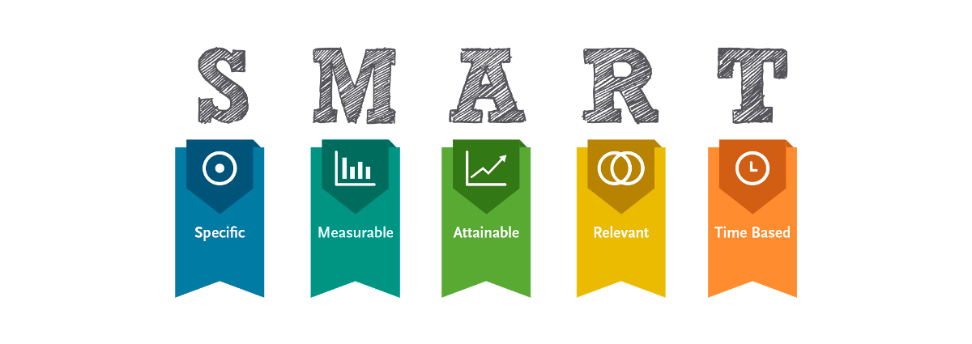
•Selecciona tu métrico de éxito que continuarás midiendo a lo largo de la implementación de tus propuestas.
•Establece el objetivo a alcanzar de tu métrico.
•Selecciona por lo menos un métrico secundario y uno consecuente que enfatice el métrico de éxito o principal.
•Utiliza los formatos SMART para la adecuada selección de métricos.

Siglas SMART | Descripción | Preguntas para el SMART | Objetivos SMART
S | Specific | ¿Qué quieres lograr? | Aprender a usar e implementar herramientas de mejora continua en un caso real.
M | Measurable | ¿Cuándo se logrará la meta? | Cuando se aplique el 100% de las herramientas de solución de problemas al proyecto integrador.
A | Attainable | ¿Cómo sabrás cuando has logrado tu objetivo? | Cuando se terminen las revisiones correspondientes por el docente.
R | Relevant | ¿Cómo se puede lograr la meta? | Eliminando dudas durante el proceso de la realización del proyecto.
T | Timely | ¿La meta satisfarsera sus necesidades a corto y largo plazo? | En corto plazo.

Ishikawa
Ishikawa
 | Líder: | Torres González Diego Alexis
 | Proyecto: | Falta de compromiso de los alumnos en la implementación de Git y GitHub.
 | Sponsor: | Luis Alberto Angeles Hurtado
 | Área: | Ingenieria Industrial
 | Fecha: | 2024-11-07

Maquinaria
Docente
Instalaciones

Sillas incomodas
No dejo más tiempo
Se traba
No hay intenet

Laptop
LAAH
Salón

Dura muy poco la pila
Solo hay un docente y muchos alumnos
No hay contactos

Falta de compromiso de los alumnos en la implementación de Git y GitHub.

Varia mucho
Falta de conocimientos de git y VScode
Mal mantenimiento

Internet
Diego

Muy lento
Mucha tarea de otras materias

Recursos
Alumno

LSS International ® Todos los derechos reservados Prohibida su reproducción total o parcial por cualquier método

Pareto
Pareto
 |  | Líder: | Torres González Diego Alexis
 |  | Proyecto: | Falta de compromiso de los alumnos en la implementación de Git y GitHub.
 |  | Sponsor: | Luis Alberto Angeles Hurtado
 |  | Área: | Ingenieria Industrial
 |  | Fecha: | 2024-11-07

Coloca aquí el título del gráfico
 | Datos recolectados |  | Porcentaje acumulado
6.- Poner el branch en el archivo README | 192 | P1 | 23%
11.- Mandar trabajos a git hub | 108 | P2 | 36%
2.- Instalación de Vscode y Gitbash | 96 | P3 | 47%
3.- Creación del nombre de mi branch | 84 | P4 | 57%
4.- Crear rchivo .gitignore | 72 | P5 | 66%
8.- Crear carpeta img y número de lista | 50 | P6 | 71%
1.- Entender git y los SOP´s | 48 | P7 | 77%
5.- Clonar repositorio | 48 | P8 | 83%
7.- Generar git commit y git add* | 48 | P9 | 89%
9.- Crear archuivo .tex y .bib | 48 | P10 | 94%
10.- Generar Pull request | 48 | P11 | 100%
 | 0 | P12 | 0%
 | 0 | P13 | 0%
 | 0 | P14 | 0%
 | 0 | P15 | 0%
 | 0 |  | 0%
Instrucciones
1. Ingresa las categorías y frecuencias observadas en la tabla que se muestra a continuación, no es necesario ingresarlas en orden. Puedes ingresar hasta 25 categorías. 2. En la hoja que se llama Cálculos, ingresa en la columna etiquetas, como quieres que aparezca la categoría en el eje x. No borres ni modifiques las celdas de la hoja cálculos.

Categorías | Tiempo (Horas)
1.- Entender git y los SOP´s | 48
2.- Instalación de Vscode y Gitbash | 96
3.- Creación del nombre de mi branch | 84
4.- Crear rchivo .gitignore | 72
5.- Clonar repositorio | 48
6.- Poner el branch en el archivo README | 192
7.- Generar git commit y git add* | 48
8.- Crear carpeta img y número de lista | 50
9.- Crear archuivo .tex y .bib | 48
10.- Generar Pull request | 48
11.- Mandar trabajos a git hub | 108

 |  |  | LSS International ® Todos los derechos reservados Prohibida su reproducción total o parcial por cualquier método

